Завдання 1.1
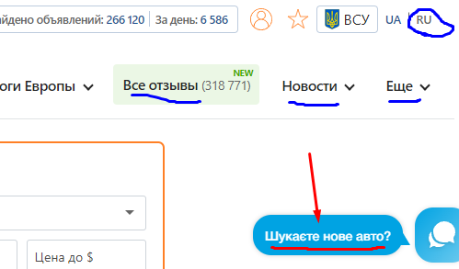
№ | Назва | Пріоритет | Передумови | Кроки | Очикуваний результат | Фактичний результат | Статус | Сервер
1 | Чат-бот на українській мові висвічується на головній сторінці при обраній Рос. мові | High | Користувач знаходиться на сторінці https://automoto.ua/ | 1. Подивитись у нижній правий кут сторінки | Чат-бот на рос. мові як і сторінка | Чат-бот на українській мові | New | Production

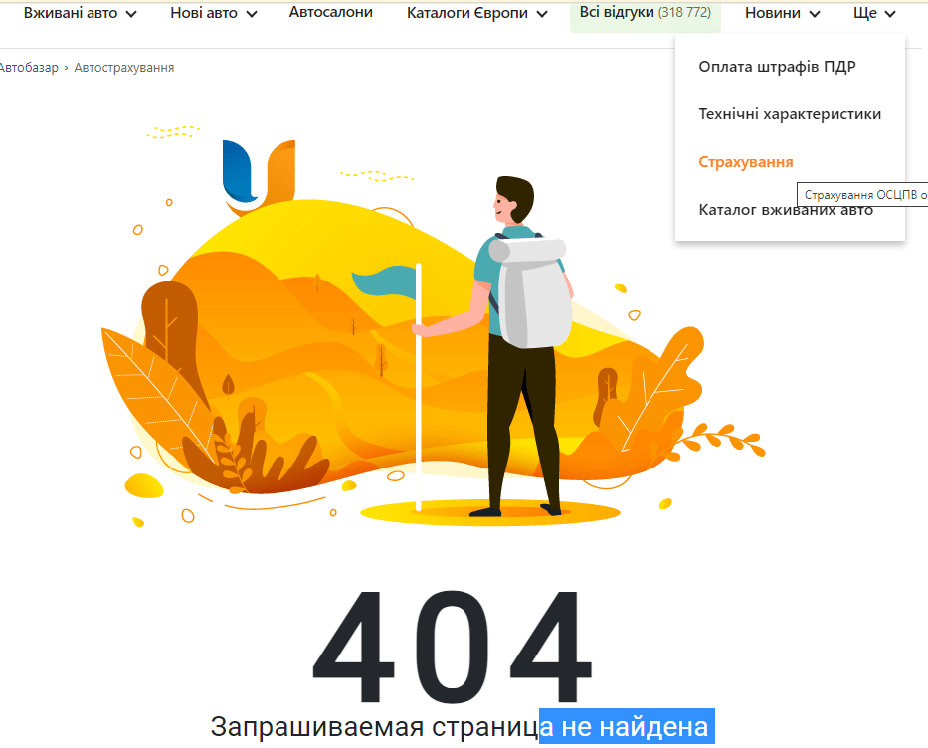
2 | Сторінки Страхування не знайдено (помилка 404) | High | Користувач знаходиться на сторінці https://automoto.ua/uk/ | 1. У спадному меню Натиснути Ще 2. Натиснути Страхування | Повинна відкритися сторінка Страхування | Висвічується помилка 404 | New | Production

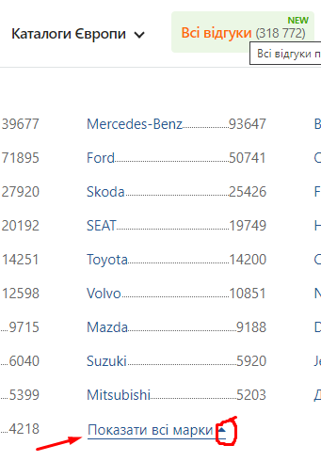
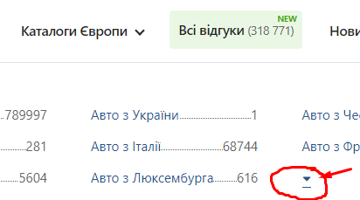
3 | Підпис кнопки "Показати / Сховати" не коректний | Medium | Користувач знаходиться на сторінці https://automoto.ua/uk/ | 1. У спадному меню натиснути на Каталоги Європи 2. Натиснути на Авто з Німеччини 3. Натиснути на "Показати Всі марки" (нижче спадного меню) 4. Звернути увагу на підпис кнопки коли показані всі марки | Підпис кнопки для згортання всіх марок повинен змінитися на "Сховати всі марки" | Підпис кнопки не змінився | New | Production

4 | Відсутній підпис кнопки | High | Користувач знаходиться на сторінці https://automoto.ua/uk/ | 1. У спадному меню натиснути на Каталоги Європи 2. Натиснути на Авто з Європи 4. Звернути увагу на підпис кнопки для розгортання Всіх марок | Підпис кнопки для згортання всіх марок повинен змінитися на "Показати всі марки" | Підпис кнопки відсутній | New | Production
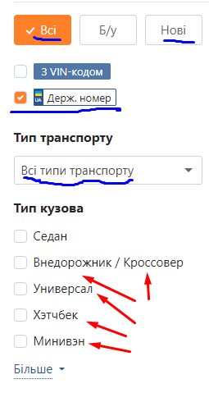
5 | Російські назви на сторінці із вибраною Українською мовою | High | Користувач знаходиться на сторінці https://automoto.ua/uk/car/Europe | 1. Зверни увагу на ліве меню фільтру "Тип кузова" | Назви повинні відображатись на українській мові | Назви кузова написані на російській мові | New | Production

Завдання 1.2
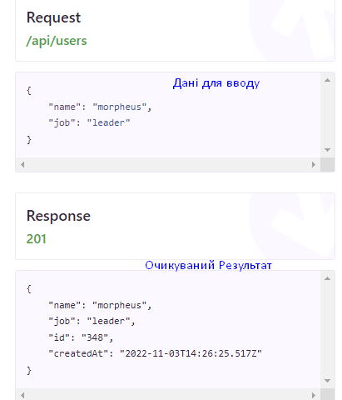
№ | Назва | Очикуваний результат | Фактичний результат
1 | Неспівпадіння даних параметра "id" через запит POST

